作成方法
CELSより成績を貼付 | CELS＞単位取得状況照会より、これまでに取得した全ての科目をコピー No. の下の「１」から、最後の科目の「合／否」まで ※不合格になった科目も含めてください。上書き再履修により上書きされた科目（上書き前の 科目）は含めず、上書き後の科目を含めてください。
 | 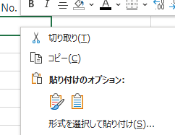 「係数計算」シート【Ａ７セル】（赤枠セル）に「貼り付け先の書式に合わせる」にて貼り付け
よくある誤り | Ｑ．CELSから成績を貼り付けましたが、様式と項目の位置が一致しません。どうしてでしょうか。 Ａ．コピー元のCELSの画面は「履修成績照会」ではなく、「単位取得状況照会」を使用してください。 Ｑ．CELSから貼り付ける成績は成績証明書と同じく、夏学期／冬学期まででしょうか。 Ａ．これまでに履修したすべての成績を貼り付けてください。 上書き再履修した科目については上記の案内の通りです。

